安装
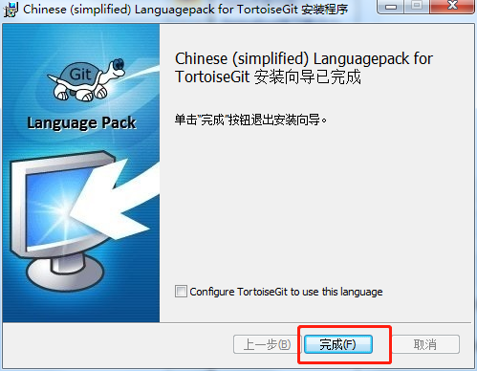
安装：
 | 前提条件：
 | 安装说明：因为TortoiseGit 只是一个程序壳,必须依赖一个 Git Core,所以安装前请确定已完成git安装和配置。
 | 下载安装包：
 |  | https://download.tortoisegit.org/tgit/
 | 包含32位和64位的软件安装包下载，以及各种语言安装包，根据自己的系统选择对应的安装包。
 | 安装顺序：
 | 先安装程序包,然后安装语言包(LanguagePack).

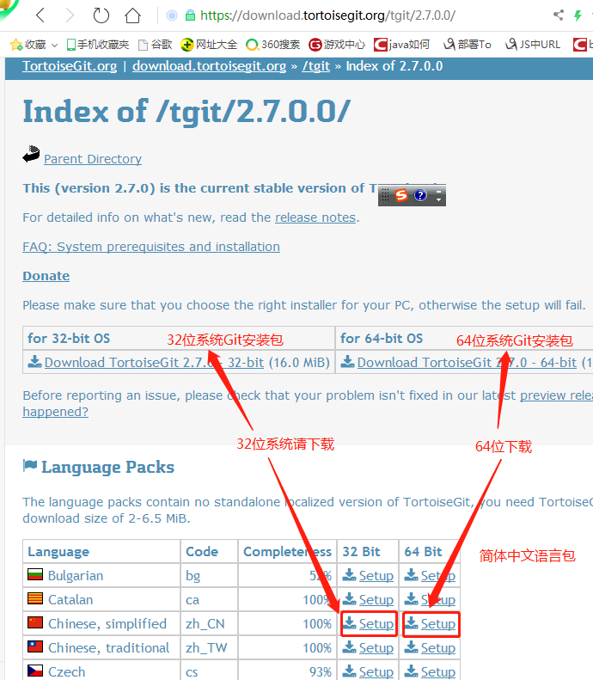

 | 详细安装说明：
 | 1、双击安装程序TortoiseGit-2.7.0.0-64bit.msi 弹出安装向导界面 |  | 2、下一步,进入版权信息界面. 直接点击下一步(Next)即可.
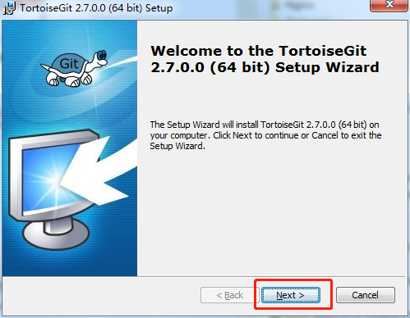
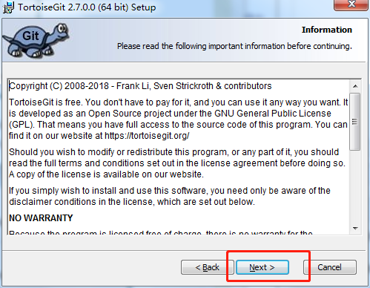

 | 3、下一步,选择SSH客户端. 可以选择 TortoiseGitPlink(位于TortoiseGit安装目录/bin 下), 也可以 |  | 4、接着是选择安装目录,可以保持默认,或者安装到开发环境目录下,安装的程序组件保持默认即可：
 | 选择 Git 默认的SSH客户端,位于 Git安装目录/bin/ssh.exe(如果配置了 Path,那直接是 ssh.exe)。
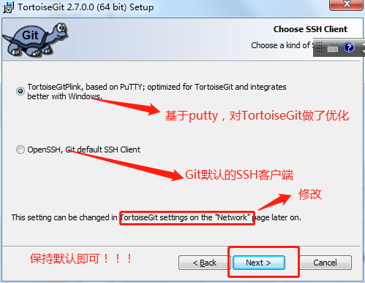
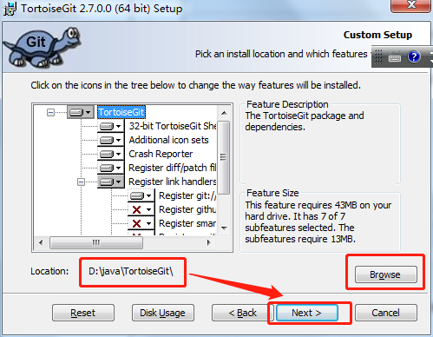

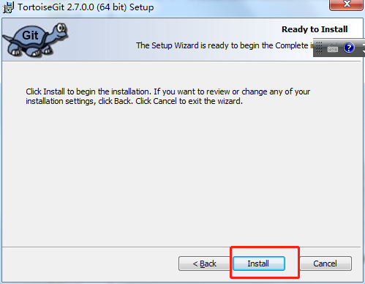
 | 5、下一步到确认安装界面,点击 Install按钮安装即可,如下图所示: |  | 6、安装完成,点击 Finish 按钮即可:
 |  |  | 7、如果以前有老版本,则选择覆盖,关闭旧程序并尝试重启即可
 |  |  | 8、安装语言包，双击打开 TortoiseGit-LanguagePack-2.7.0.0-64bit-zh_CN.msi ,则弹出语言包安装向导:
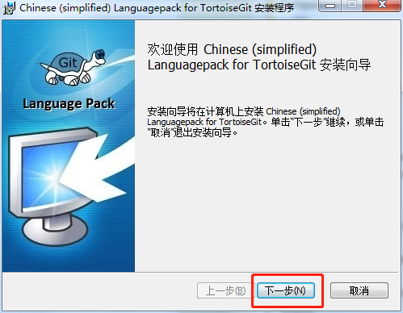

 | 9、点击下一步(Alt+N), 语言包会自动安装完成；最后点击完成按钮即可。

配置
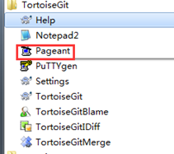
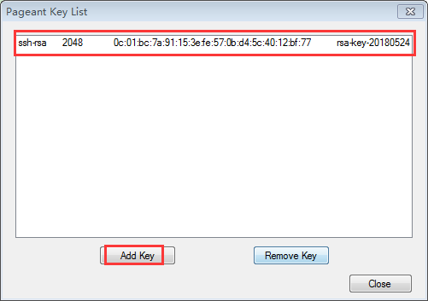

配置:
 | 1、常规配置
 | 先选择一个本地的目录，作为git项目存放的目录（例如E:\project\git-project），方便管理。
 |  | 建议：路径中不要包含中文。
 | 进入设置：
 | 在空白处点击鼠标【右键】, 选择 --> 【TortoiseGit】 --> 【Settings】, 弹出配置界面(当TortoiseGit安装完成后，鼠标右键点击后，默认出现 TortoiseGit 相关选项)
 | 语言设置：
 | 点击【General】，在页面中选择【Language】下拉框，选择“中文(简体)中华人名共和国”，然后点击应用，确定关闭对话框(当然也可以继续使用英文)
 | 如果使用英文：该步骤和下一步骤可直接跳过
 | 在空白处再次点击鼠标右键,可以看到弹出菜单中已经变成中文. 原来的 Settings 变成 设置; Clone 变为 克隆，点击设置(S)，再次弹出配置界面
 | 右键菜单配置：
 | 配置右键菜单. 在设置对话框中,点选左边的"右键菜单",如果右边的复选框有默认勾选，全部去掉，,这样右键菜单显得比较干净。
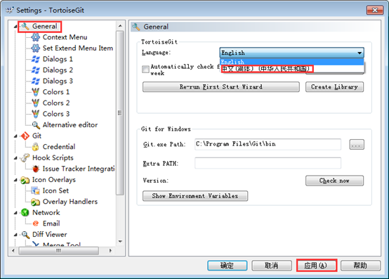
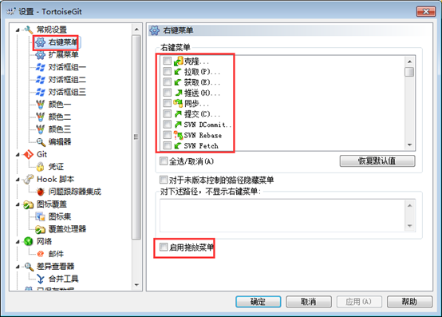

 | 全局配置：
 | 点击左边【Git】,配置相关信息，配置好后保存退出
 | ①因为当前还没有本地项目,所以 【编辑本地 .git/config(L)】 按钮处于灰色不可用状态,如果在某个本地Git项目下打开配置对话框,那么这个按钮就可用,然后就可以编辑此项目的一些属性。
 | ②点击 “编辑全局 .git/config(O)”按钮,会使用记事本打开全局配置文件,在全局配置文件中,在后面加上下面的内容:
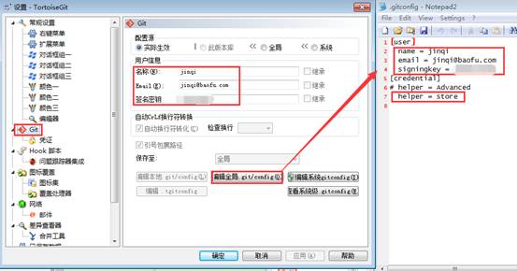
 |  | [user] name = jinqi email = jinqi@qq.com signingkey = lht&123456 [credential] helper = store

 | 则当你推送项目到Github、Gitlab等在线仓库时,会记住你输入的用户名和密码(这里不是用户的
 | 姓名和Email)，这里用户名和密码就是注册Github、gitlab等的用户名和密码。
 | name: 注册Github、gitlab等的账号,如: jinqi
 | signingkey: 注册gitlab的密码: *********
 | Email: 是联系邮箱,给别人联系时使用

 | 2、秘钥配置
 | TortoiseGit只是一个壳，除软件的常规配置(语言包、用户信息等)，还需要像git一样生成、配置秘钥信息。
 | 【开始】-->【TortoiseGit】-->【PuTTYgen】，进入PuTTY Key Generator。
 | 2.1 SSH私钥处理：
 | 方式一：生成新的SSH私钥：
 |  | 注：这种方式不能与Git兼容，不建议采用。但听同事说这样操作后，也自动在Git的.ssh目录增加了公钥和私钥，但本人没有验证过！
 | 点击【Generate】,生成的过程中要不停划过进度条，不然进度条会一直不动！生成完成后，先点击【Save private key】把私有的密钥存起来，记住存储的位置，
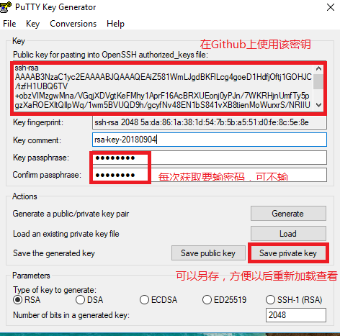
 | 后面获取代码时可选择该文件，并勾上自动加载，这样就省了每次都输入用户名称密码的操作。
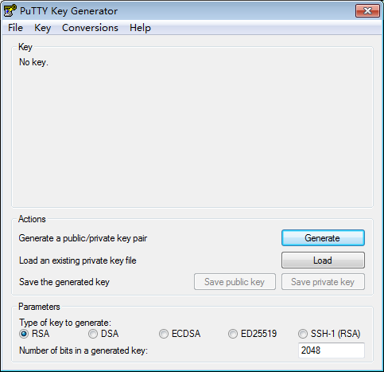
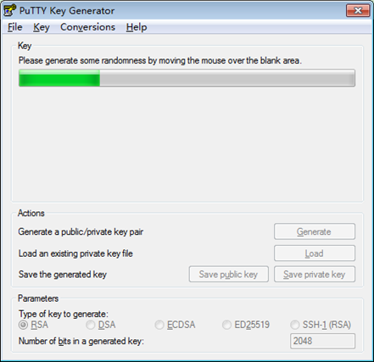

 |  |  |  | 注：为安全需要，个人设置了获取或提交需要输入的密码：G*0*H（简写）。
 |  |  |  | 对于之前生成的私钥文件，可以通过【Load】按钮来加载。
 | 方法二：TortoiseGit导入和使用Git的公钥。测试通过
 | 找到TortoiseGit自带的PuTTYgen工具，【Load】导入Git使用的私钥（路径为C:\Users\212582861\.ssh\id_rsa），然后点【Save private key】，保存为putty格式的私钥。
 | 然后TortoiseGit就可以使用这个私钥从远程拉取、提交代码了。
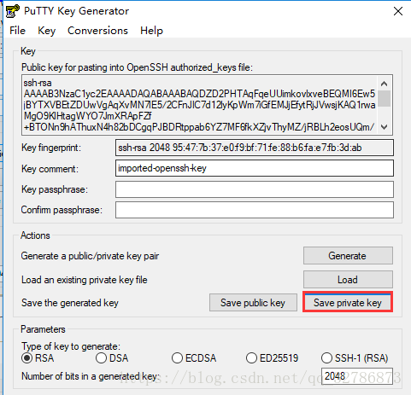

 | 方法三：TortoiseGit使用Git的SSH。
 | 空白地方右键-->TortoiseGit-->Settings，将Network中的SSH client改为Git目录下的ssh.exe。
 | 原值： | C:\Program Files\TortoiseGit\bin\TortoiseGitPlink.exe
 | 新值： | C:\Program Files\Git\usr\bin\ssh.exe
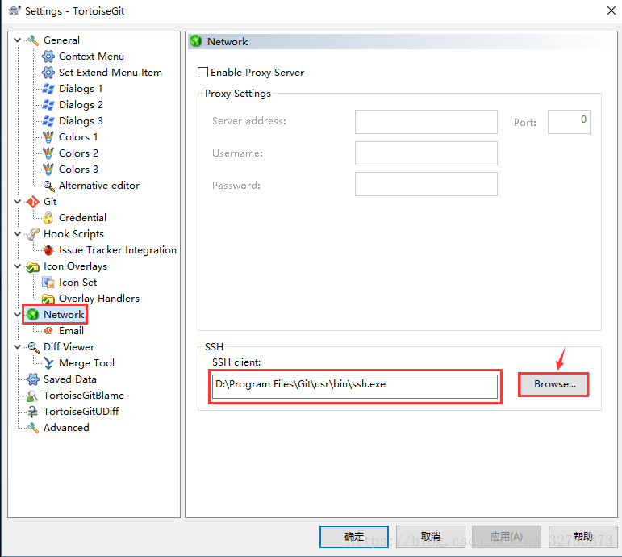

 | 3、Github的SSH公钥配置：
 | 登录Github或Gitlab，配置SSH使用当前生成或导入的SSH公钥（注：如果原来的电脑更换了系统，需要重新生成SSH密钥，并配置到GitHub或Gitee上）：
 | 3.1 在Github上设置个人的SSH密钥：
 |  | 1、打开配置： | 2、设置SSH keys：

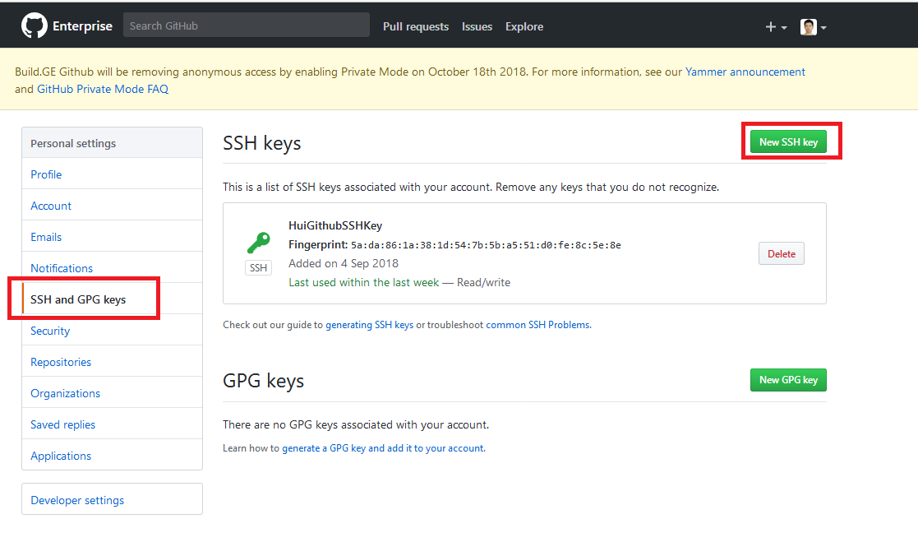

 |  | 3、新增SSH keys：
 |  | 注意：其中的Key说明。
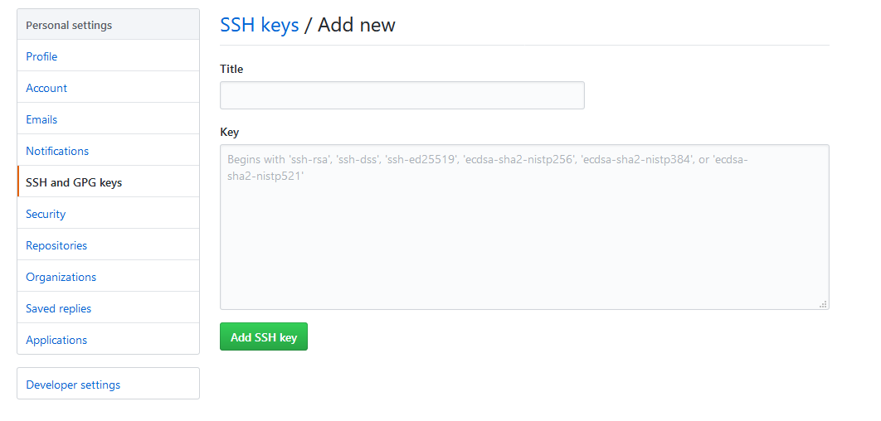

 | 3.2 Gillab上的SSH配置：
 |  | 把生成出来的【public Key】复制粘贴到【Github】、【Gitlab】上面，配置SSH key。Gitlab配置成功后，邮箱会收到邮件。

 | 4、启动【Pageant】：
 | 操作可省略。当我们获取代码时，会自动启动该软件，并加载私钥中的Key。使用TortoiseGit进行和远端输出项目时，Pageant必须启动且添加了对应的私钥；否则会报错。
 | 打开：开始-->TortoiseGit-->【Pageant】，打开以后右下角会有图标，双击点开蓝屏幕电脑那个图标。
 | 添加前面生成的private key.ppk，也就是私钥，然后关闭即可。

示例
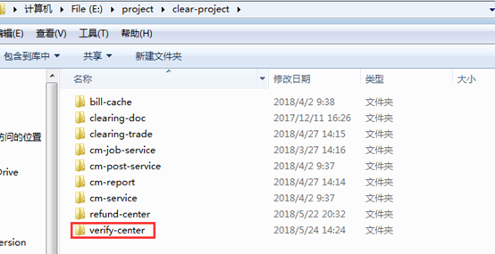
获取Github上的源码：
 | 前提：个人在Github私有库上有组织，并且组织给你分配了项目仓库：
 | HRSG LM Module Process (service)
 |  | git@github.build.ge.com:PD-MontBlanc/Module.Process.HRSGLM.v2.git
 | HRSG LM Configuration
 |  | https://github.build.ge.com/PD-MontBlanc/Module.Configuration.HRSGLM.v2
 | HRSG LM Presentation
 |  | https://github.build.ge.com/PD-MontBlanc/Module.Presentation.HRSGLM.v2

 | 使用GE的域账号登录Github上的企业私有库步骤：
 | 1、在地址栏上输入以下，然后会跳转到GE的SSO登录页面，输入域账号和密码登录即可。
 |  | https://github.build.ge.com/
 | 2、这时会显示Github的个人首页，可以在下拉框中选择要查看的仓库。

 | 3、然后找到项目的地址，并复制。
 | 4、进入要存放源码的目录，然后右击空白处选择“Git 克隆”，然后会弹出以下页面。输入相关信息获取即可，注要加载Putty密钥。
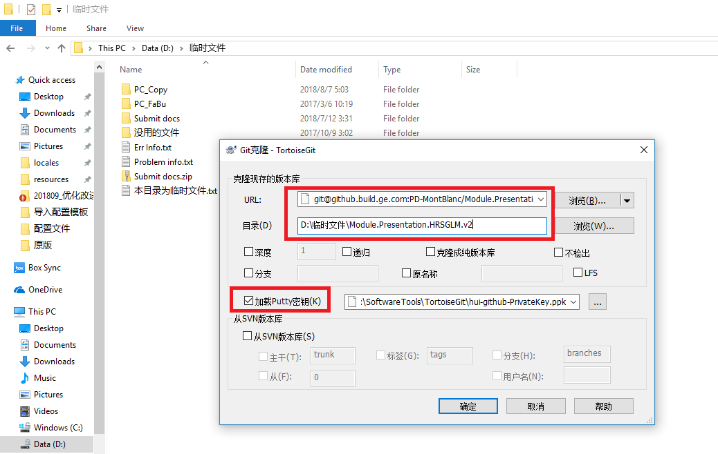

 | 5、等待直到完成即可。

提交代码到Github上：
 | 进入存放源码的目录，然后右击空白处选择“Git 提交©->"master"...”，然后会弹出以下页面。 |  | 输入日志信息，然后点击“提交(O)”按钮即可。
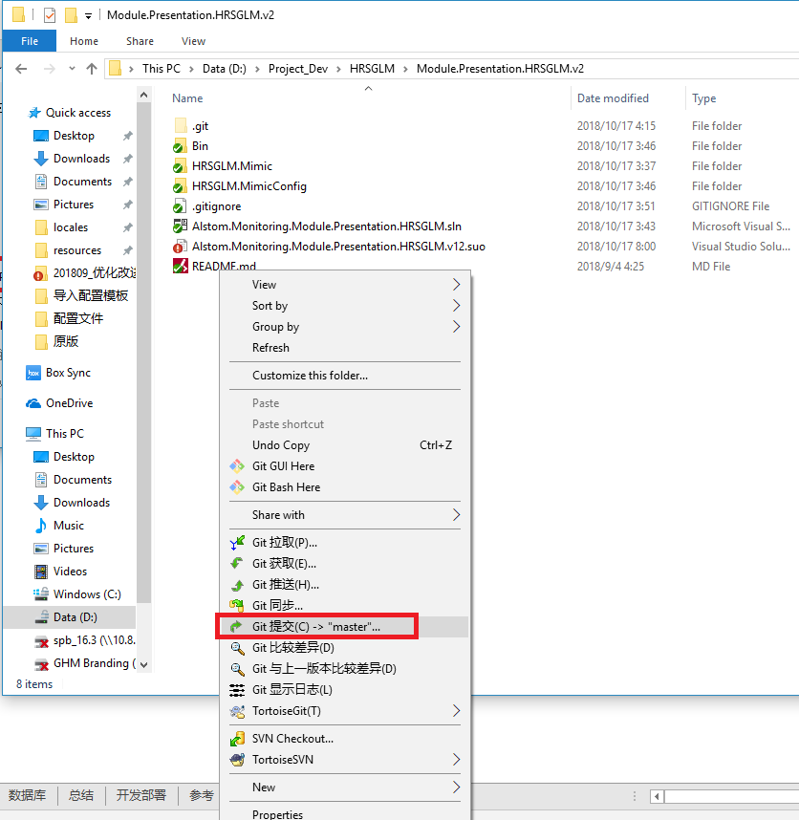
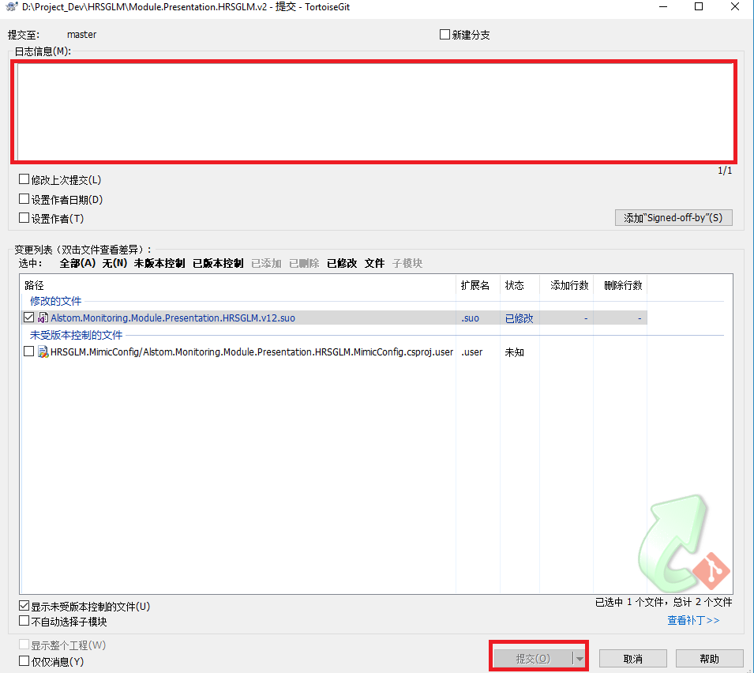

获取gitlab上的项目代码示例：
 | 以克隆verify-center项目为例，举例验证TortoiseGit配置正确
 | 注意：克隆代码之前确保有相关的项目代码权限(master、developer、reporter)，如无权限，请求项目具有master权限的同事帮忙分配权限。
 | 1、登录gitlab，获取SSH 链接地址。


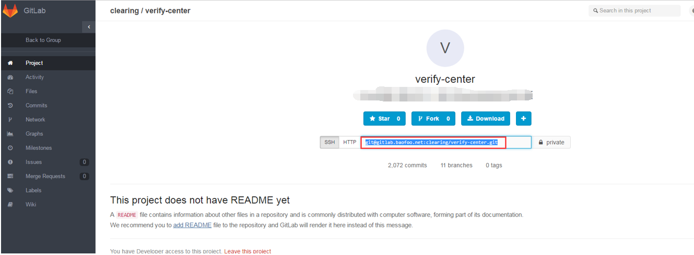

 | 2、在本地目标下载目录下，【右键】-->【TortoiseGit(T)】-->【克隆】，粘贴SSH 链接地址到URL，点击确定。
 |  | 注：换成中文语言后，菜单会变为：【右键】-->【Git 克隆...】
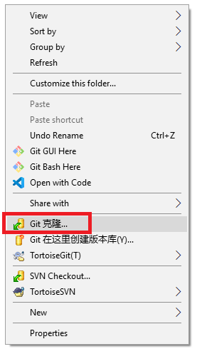
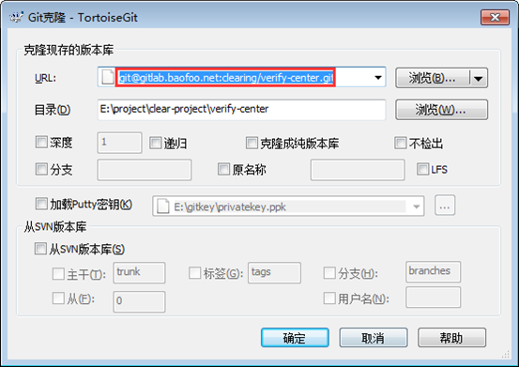

 | 3、确认项目已从gitlab上克隆到本地。

总结
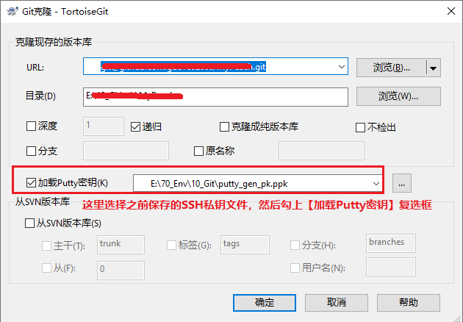
关于获取修改过的变更：
 | 不知为啥，【获取】不能获取到新增或更新的文件，而【拉取】就可以！！
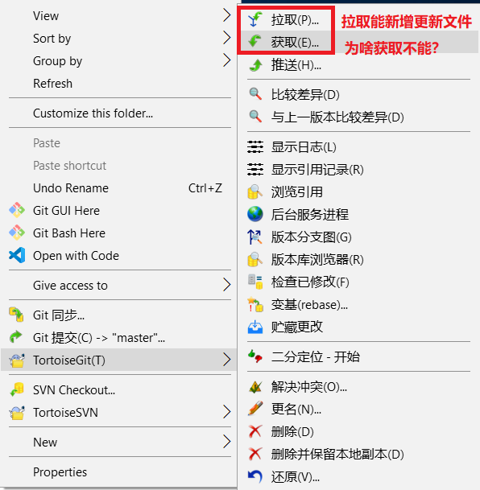

TortoiseGit使用同一个SSH密钥绑定GitHub和Gitee：2022-04-19测试通过
 | 1、利用TortoiseGit下的【PuTTYgen】工具生成SSH密钥，分别保存私钥和公钥为文件：
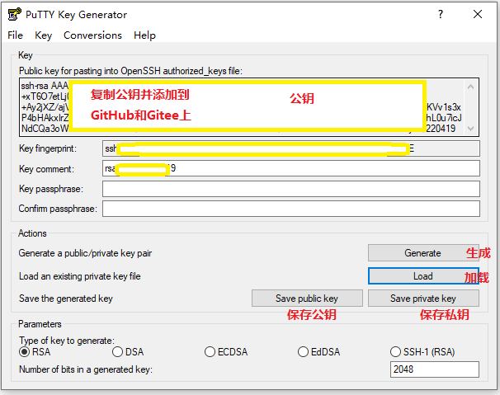

 | 2、分别登录Github和Gitee网站，增加该公钥配置。

 | 3、修改的网络配置中的SSH客户端，使用：
 |  | C:\Program Files\TortoiseGit\bin\TortoisePlink.exe
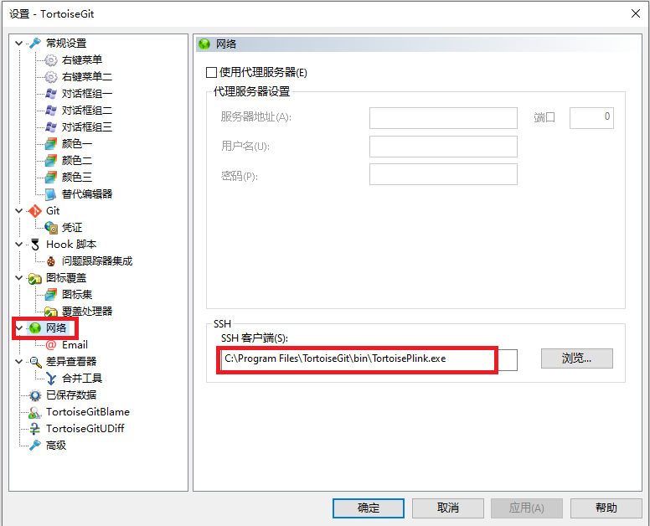

 | 4、复制Github或Gitee上的远程仓库代码地址，然后在存放代码的地方右击选【Git Clone...】
 | 5、选择之前保存的SSH私钥文件，并选中【加载Putty密钥】，这样以后就可以直接更新Github和Gitee项目了。

